상품제안서
아놀드파마 75자동방풍무지블랙,75자동골프WN 장우산세트 | 상품코드: F26175

 |  |  |  |  |  |  | 02-412-0044 | www.easy1.co.kr
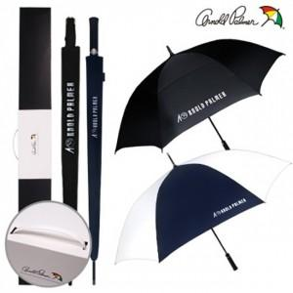

【상세/제작정보】

【인쇄/포장옵션】 | 레이저, 스티커, 풀칼라, 원단 1도 / 포장불가능

【공급단가】 | 수량 | 50~ | 100~ | 500~ | 1,000~ | 2,000~
*VAT별도 | 단가 | 26,500원 | 26,070원 | 25,440원 | 24,800원 | 24,370원

【상품 URL】 | https://dev.easy1.co.kr:443/src/goods_detail.php?gdno=26175

